Interface List
 |  |  |  |  |  | Confirmed | Description
 |  |  |  |  |  |  | 논의 중
 |  |  |  |  |  | - | 논의 완료, 테스트 진행중
Customer | TAIYO YUDEN |  |  |  |  | O | 테스트 성공
Host System | mWMS |  |  |  |  | X | 테스트 실패

Interface List(Specifications)
Interface명 | Source System | Target System | Send Type | I/F Type | Period | Confirmed [0/12] | 연계/공동이용 |  |  |  | Remark
 |  |  |  |  |  |  | 세부연계항목 |  | Send Person | Recieve Person
 |  |  |  |  |  |  | Send Message | Recieve Message
상품 마스터 (3.1 Article Master) | TAIYO YUDEN-mWMS | Kardex WES | JSON | REST API | 수시 |  |  | SKU Master |  | 심재열
발주 요청(3.2 Purchase Order) | TAIYO YUDEN-mWMS | Kardex WES | JSON | REST AP | 수시 |  |  | Purchase Order |  | 심재열
상품 적치(4.1 Goods Receipt) | Kardex WES | TAIYO YUDEN-mWMS | JSON | REST API | 수시 |  | Goods Receipt |  | 심재열
발주 요청 응답(4.2 Purchase Order Feedback) | Kardex WES | TAIYO YUDEN-mWMS | JSON | REST API | 수시 |  | Purchase Order Feedback |  | 심재열
출고 요청(3.3 Picking Order) | TAIYO YUDEN-mWMS | Kardex WES | JSON | REST API | 수시 |  |  | Picking Order |  | 심재열
출고 박스 포장 완료(4.4 Container Complete) | Kardex WES | TAIYO YUDEN-mWMS | JSON | REST API | 수시 |  | Container Complete |  | 심재열
출고 요청 응답(4.5 Picking Order Feedback) | Kardex WES | TAIYO YUDEN-mWMS | JSON | REST API | 수시 |  | Picking Order Feedback |  | 심재열
재고 조사(3.4 Inventory List) | TAIYO YUDEN-mWMS | Kardex WES | JSON | REST API | 수시 |  |  | Inventory List |  | 심재열
재고 조사 응답(4.6 Inventory List Feedback) | Kardex WES | TAIYO YUDEN-mWMS | JSON | REST API | 수시 |  | Inventory List Feedback |  | 심재열
재고 조사 완료(4.7 Inventory List confirmation) | Kardex WES | TAIYO YUDEN-mWMS | JSON | REST API | 수시 |  | Inventory List Confirmation |  | 심재열
재고 조정(4.8 Stock Correction) | Kardex WES | TAIYO YUDEN-mWMS | JSON | REST API | 수시 |  | Stock Correction |  | 심재열
재고 보고(4.9 Stock Report) | Kardex WES | TAIYO YUDEN-mWMS | JSON | REST API | 수시 |  | Stock Report |  | 심재열

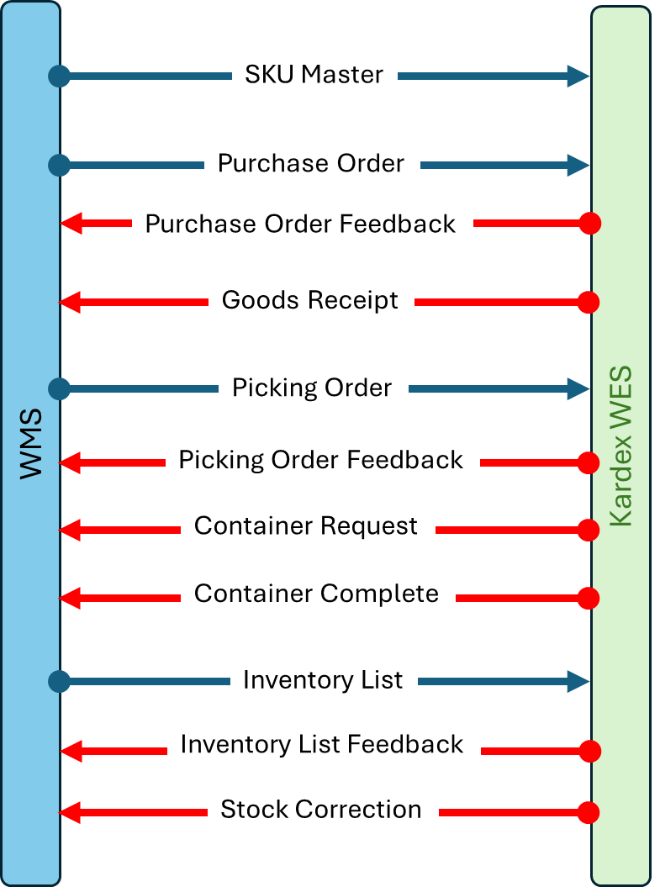
 |  |  | 상품 마스터 (3.1 Article Master)

 |  |  | 발주 요청(3.2 Purchase Order)

 |  |  | 발주 요청 응답(4.2 Purchase Order Feedback)

 |  |  | 상품 적치(4.1 Goods Receipt)

 |  |  | 출고 요청(3.3 Picking Order)

 |  |  | 출고 요청 응답(4.5 Picking Order Feedback)

 |  |  | Not used

 |  |  | 출고 박스 포장 완료(4.4 Container Complete)

 |  |  | 재고 조사(3.4 Inventory List)

 |  |  | 재고 조사 응답(4.6 Inventory List Feedback)

 |  |  | 재고 조정(4.8 Stock Correction)

 |  |  | 재고 보고(4.9 Stock Report)

